상품제안서
기능성 스판 티셔츠 | 상품코드: S27408

 |  |  |  |  |  |  | 02-713-8555 | www.synergygift.co.kr
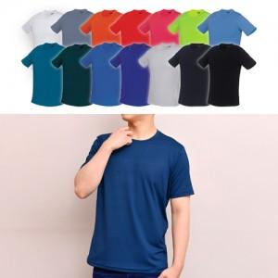

【상세/제작정보】

【인쇄/포장옵션】 | 실크 / OPP(비닐)

【공급단가】 | 수량 | 50~ | 100~ | 500~ | 1,000~ | 2,000~
*VAT별도 | 반팔 | 13,650원 | 13,330원 | 12,910원 | 12,280원 | 12,070원
 | 긴팔 | 14,950원 | 14,600원 | 14,140원 | 13,450원 | 13,220원

【상품 URL】 | https://www.synergygift.co.kr:443/src/goods_detail.php?gdno=27408

